Hárok1
SPODOBOVANIE
PaedDr. Jana Humeníková |  |  |  |  |  |  | 
Doplň do slov chýbajúcu spoluhlásku:
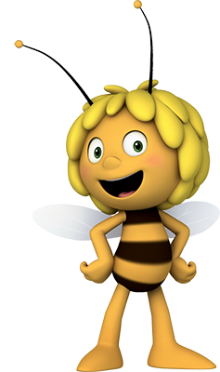
 | blú | ka | 0 |  | pro | ba | 0

 | kl | ko | 0 |  | pla | ba | 0

 | Jo | ko | 0 |  | Zu | ka | 0

 | ťa | ko | 0 |  | ľa | ko | 0

 | fu | bal | 0 |  | modli | ba | 0

 | je | ko | 0 |  | pä | boj | 0
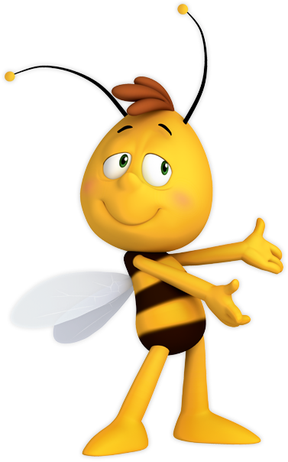
 | ry | ka | 0 |  | ža | ka | 0

 | kre | ba | 0 |  | nô | ka | 0

 | sla | ký | 0 |  | bo | k | 0

 | ba | ka | 0 |  | de | ko | 0

 | dro | ček | 0 |  | kre | ký | 0
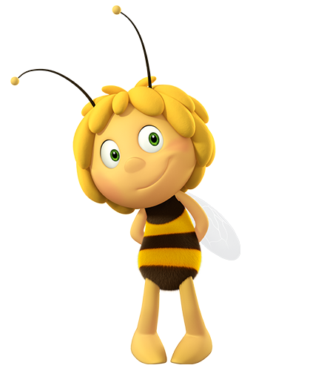
 |  |  |  | Maximálny počet bodov: | 22
 |  |  |  | Dosiahnutý počet bodov: | 0
 |  |  |  | % úspešnosti: | 0.00%
 |  |  |  | Známka: | 5


 |  | Maximálny počet bodov: |  |  | 36
 |  | Dosiahnutý počet bodov: |  |  | 0
 |  | % úspešnosti: |  |  | 0.00%
 |  | Známka: |  |  | 5

